8.08 Graphique 1
RERS 8.08 Les enseignants du second degré privé par académie

[1] Évolution des effectifs des cinq plus grandes académies du second degré privé sous contrat

 |  |  |  |  |  |  | RERS 2022, DEPP
► Champ : Les cinq plus grandes académies parmi celles de France métropolitaine + DROM au regard de leurs effectifs, agents ayant une mission d'enseignement dans le second degré privé sous contrat, rémunérés par l’Éducation nationale et en activité au 30 novembre.
Source : DEPP, Panel des personnels issu de BSA, novembre 2021.

 |  | Lille | Lyon | Rennes | Nantes | Versailles
 | 2015 | 8,083 | 6,355 | 9,478 | 10,283 | 6,536
 | 2016 | 8,060 | 6,388 | 9,564 | 10,456 | 6,638
 | 2017 | 8,048 | 6,460 | 9,662 | 10,511 | 6,651
 | 2018 | 8,028 | 6,474 | 9,691 | 10,510 | 6,642
 | 2019 | 7,956 | 6,453 | 9,689 | 10,598 | 6,655
 | 2020 | 7,908 | 6,480 | 9,726 | 10,665 | 6,769
 | 2021 | 7,837 | 6,486 | 9,654 | 10,654 | 6,669

8.08 Carte 3 et Carte 4
RERS 8.08 Les enseignants du second degré privé par académie

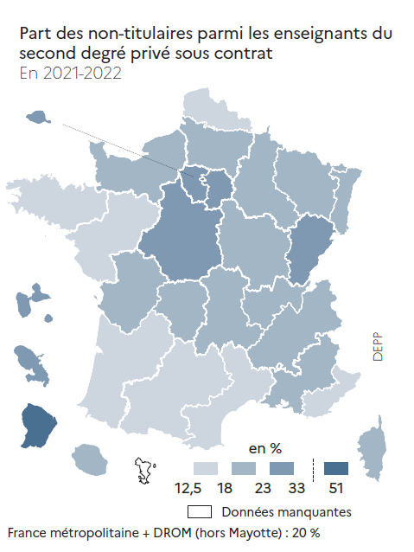
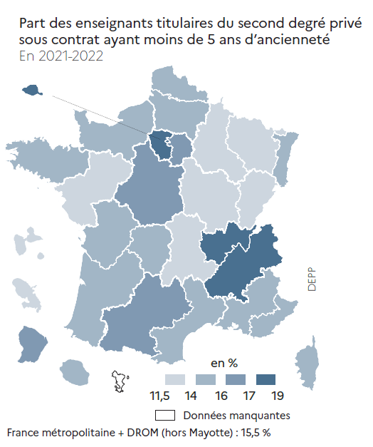
 |  |  |  | [3] Enseignants du second degré privé sous contrat : part des non-titulaires parmi les enseignants du second degré privé en 2021-2022 (en %) |  | [4] Enseignants titulaires du second degré privé sous contrat: part des enseignants titulaires du second degré privé ayant moins de 5 ans d'ancienneté en 2021-2022 (en %)
CODE | ACADEMIES | Part des enseignants titulaires ayant moins de 5 ans d'ancienneté | Part des non-titulaires
A01 | PARIS | 17.6 | 29.1
A02 | AIX-MARSEILLE | 16.0 | 19.5
A03 | BESANCON | 12.9 | 23.1
A04 | BORDEAUX | 14.9 | 16.1
A06 | CLERMONT-FERRAND | 13.5 | 18.2
A07 | DIJON | 12.8 | 21.3
A08 | GRENOBLE | 17.1 | 20.2
A09 | LILLE | 15.0 | 17.4
A10 | LYON | 17.7 | 18.7
A11 | MONTPELLIER | 14.5 | 17.0
A12 | NANCY-METZ | 13.0 | 22.0
A13 | POITIERS | 15.5 | 19.8
A14 | RENNES | 14.8 | 12.9
A15 | STRASBOURG | 15.2 | 19.6
A16 | TOULOUSE | 16.6 | 17.3
A17 | NANTES | 13.4 | 15.4
A18 | ORLEANS-TOURS | 16.5 | 26.5
A19 | REIMS | 13.6 | 22.5
A20 | AMIENS | 15.5 | 22.5
A22 | LIMOGES | 15.8 | 22.9
A23 | NICE | 15.3 | 14.3
A24 | CRETEIL | 16.9 | 32.8
A25 | VERSAILLES | 18.8 | 27.7
A27 | CORSE | 15.3 | 20.7
A70 | NORMANDIE | 14.2 | 20.5
A28 | REUNION | 14.3 | 19.4
A31 | MARTINIQUE | 12.7 | 32.6
A32 | GUADELOUPE | 11.8 | 27.1
A33 | GUYANE | 16.3 | 51.0

France métropolitaine + DROM (hors Mayotte) |  | 15.5 | 20.0
 |  |  |  |  | RERS 2022, DEPP |  | RERS 2022, DEPP
► Champ : France métropolitaine + DROM (hors Mayotte), agents ayant une mission d'enseignement dans le second degré privé sous contrat, rémunérés par l’Éducation nationale et en activité au 30 novembre 2021. |  |  |  | ► Champ : France métropolitaine + DROM (hors Mayotte), agents ayant une mission d'enseignement dans le second degré privé sous contrat, rémunérés par l’Éducation nationale et en activité au 30 novembre 2021. |  | ► Champ : France métropolitaine + DROM (hors Mayotte), agents ayant une mission d'enseignement dans le second degré privé sous contrat, rémunérés par l’Éducation nationale et en activité au 30 novembre 2021.

Source : DEPP, Panel des personnels issu de BSA, novembre 2021. |  |  |  | Source : DEPP, Panel des personnels issu de BSA, novembre 2021. |  | Source : DEPP, Panel des personnels issu de BSA, novembre 2021.

